상품제안서
아남 개별 절전 멀티탭 6구 | 상품코드: S43426

 |  |  |  |  |  |  | 02-713-8555 | www.synergygift.co.kr
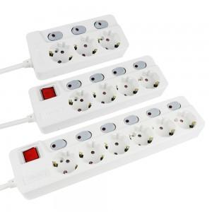

【상세/제작정보】

【인쇄/포장옵션】 | 레이저 / 포장불가능

【공급단가】 | 수량 | 30~ | 50~ | 100~ | 300~ | 500~
*VAT별도 | 1.5M | 25,110원 | 23,620원 | 22,870원 | 21,760원 | 21,390원
 | 3M | 27,270원 | 25,650원 | 24,840원 | 23,630원 | 23,230원
 | 5M | 31,320원 | 29,460원 | 28,530원 | 27,140원 | 26,680원

【상품 URL】 | https://www.synergygift.co.kr:443/src/goods_detail.php?gdno=43426

